GR-1 logo
GACHAレジ「GR-1」 店名ロゴ作成注文書 【要返信①】

（送信先）株式会社ＴＢグループ 店名ロゴ作成受付担当宛て
 | メール：sa-gr-1-tbg@tb-group.co.jp

GACHAレジ「GR-1」をご購入いただきましてありがとうございます。
本書では「GR-1」で使用する店名ロゴの作成依頼について説明します。

≪店名ロゴ作成費用（消費税込）について≫

ご希望される「設定データ」の作成（送付）方法について、以下の該当項目に「〇」をご選択
またはご記入ください。

依頼選択 | 名称 |  | 金額 | 御支払い方法 | 内容
 | 店名ロゴ作成（SDカード付） |  | ¥7,700 | 代引き | SDカード付で依頼致します

 | 店名ロゴ作成（メール送付） ※SDカードはお客様にてご用意願います |  | ¥5,500 | 銀行振込 | メール送付で依頼致します

※「設定データ作成（SDカード付）」の金額は代引き手数料込みの価格となります。

上記項目で、「設定データ作成（SDカード付）」をご選択され、インボイス発行をご希望
される場合は、以下の項目に「〇」をご選択またはご記入ください。
なお、インボイス記載のご請求先は会社名（または屋号とお客様名）となります。
※「設定データ作成（メール送付）」の場合は、事前にお送りしますご請求書がインボイスとなります。

依頼選択 | 内容
 | インボイス発行を希望する

お手数ですが下記のお客様情報のご入力をお願いいたします。

同意 | 内容
 | 個人情報の取り扱い（プライバシーポリシー）に同意する

 |  |  |  |  |  | ※メールアドレスは必須入力事項となります。
フリガナ |  |  |  | 電話番号
お名前 |  |  |  | 携帯
 |  |  |  | FAX
 |  |  |  | E_Mail
フリガナ
会社名 屋号
フリガナ
店舗住所
※ＳＤカードの送付先が上記と異なる場合
フリガナ
ご送付先
レジの ご購入先
備考 (自由記載欄)
 |  |  |  |  |  | ※太枠線内は必須事項となります。
＜個人情報の取り扱いについて＞
弊社のプライバシーポリシーは下記URLよりご確認いただけます。
https://www.tb-group.co.jp/security/privacypolicy/
≪店名ロゴ作成依頼書について≫

レシート・領収書に印刷する店名ロゴおよび店名ロゴとは別に設定可能な店名スタンプの作成
を弊社に依頼される場合は、次ページの作成依頼書に必要事項をご入力の上、メールにて
お申し込みください。

（依頼書の送付・連絡先について）
株式会社ＴＢグループ 店名ロゴ作成受付担当宛て
メール：sa-gr-1-tbg@tb-group.co.jp
TEL：０３－５６８４－５４２５

※お送りいただきました注文書・依頼書についてはご返却いたしません。ご了承願います。

作成した店名ロゴは、SDカード付の場合は、保存した状態で発送します。
メール送付の場合は、作業完了後、メールにて送信します。
ご使用されるGACHAレジ「GR-1」への反映（ダウンロード）はお客様にて実施ください。

【お願い】
１．店名ロゴ作成依頼書の①から⑥まで漏れの無いようにご入力の上、メールに添付いただき
ご送付・ご依頼ください。
２．作成依頼を弊社で受信後、弊社から受付確認の返信メールを送信します。返信が来ない
場合は、お客様からの送信が弊社に届いていない可能性がございますので、お手数ですが
下記までご連絡ください。
店名ロゴ作成依頼に関するお問い合わせ：TEL：０３－５６８４－５４２５
【平日9:00～12:00、13:00～17:00 土日・祝祭日・弊社休日を除く】
３．年末年始やＧＷ、夏季休暇などは混み合ってお届けに時間がかかることが予想されます。
あらかじめ日数に余裕をもって、お申し込みください。
４．お申し込み後の変更やキャンセルは承れませんので、お間違えの無いようにご入力の上、
ご依頼ください。
５．ご提供頂いたロゴ用元データ、ご希望のテキスト内容によっては、別のデータや別の
レイアウトへの変更をご相談させていただく場合がございます（黒ベタが多い、絵柄が
細かい、文字数が多い等）。あらかじめご了承ください。
６．作成した店名ロゴは、発送前に内容確認用のサンプルをメールにて送付いたします。
ご承諾後、ＳＤカード付の場合は、店名ロゴデータを保存した状態で発送いたします。
７．届いたＳＤカード内の店名ロゴデータを「GR-1」に反映させる方法につきましては、取
扱説明書または「店名ロゴ、店名スタンプの作成・読み込み方法」をお読みください。
８．メール送付のお客様は、お振込み銀行をご案内させて頂き、ご入金確認後、メールにて
店名ロゴデータを送付いたします（振込手数料は、お客様ご負担となります）。

※店名スタンプについて
１．領収書には店名ロゴおよび店名スタンプそれぞれの印字設定ができます。
「GR-1」の初期値ではどちらも『印字しない』設定となっておりますが、各データを
読み込むことで自動的に『印字する』設定となります。変更する場合には、お客様にて
設定をしてください。
２．店名スタンプデータの内容は、テキストデータのみお受けいたします。

GACHAレジ「GR-1」 店名ロゴ作成依頼書 【要返信②】

（送信先）株式会社ＴＢグループ 店名ロゴ作成受付担当宛て
 | メール：sa-gr-1-tbg@tb-group.co.jp

①作成依頼するデータ
依頼するデータに「〇」または「✕」を選択してください
 |  | 店名ロゴ 横３８４×縦１２８ピクセル （約 横４８×縦１５ｍｍ）

 |  | 店名スタンプ 横３８４×縦 ７２ピクセル （約 横４８×縦 ９ｍｍ）

 | ※指摘なき場合は、店名ロゴデータのみ作成します。

②店名ロゴのデザイン
次ページのデザインイメージより、ご希望のデザイン番号を選択してください。

 | ※指摘なき場合は、Ｅ）お任せレイアウトにて作成します。

③店名ロゴに使用する元ロゴデータ
店名ロゴに印刷するロゴデータの元となるデータの有無を「〇」または「✕」で
選択してください。

 | ※元データは原則、Jpg、Jpeg、PNG、BMP、PDFいづれかのファイルのみお受けいたします。

④テキストの書体
丸ゴシック・角ゴシック・明朝体より選択してください。

 | ※指摘なき場合は、角ゴシックにて作成します。

⑤店名ロゴに登録するテキスト情報
店名や住所など、登録する内容（テキスト）を入力してください。

⑥店名スタンプに登録するテキスト情報
店名や住所、電話番号など、登録する内容（テキスト）を入力してください。
最大で横１２文字、縦２段に収まる範囲でご入力ください。

 | ※事業者登録番号はレジ本体で設定・レシートへの印字が可能ですが、領収書には印字されません。
 | 領収書へ印字する場合には店名ロゴまたは店名スタンプへの記載が必要となります。

GACHAレジ「GR-1」 店名ロゴ作成依頼書

店名ロゴのデザインは以下よりお選び下さい。
※下記例は全てイメージとなります。

Ａ） | ロゴのみ

B） | テキストのみ

ガチャレジ 本郷店

東京都文京区本郷３－２６－６
ＴＥＬ：０３－ＸＸＸＸ－ＸＸＸＸ

Ｃ） | ロゴ ＋ テキスト（下）

東京都文京区本郷３－２６－６

Ｄ） | ロゴ ＋ テキスト（横）

東京都文京区本郷
３－２６－６

Ｅ） | お任せレイアウト
 | ※お任せレイアウトの場合、デザインの変更はお受けしておりません。
 | 内容確認のご連絡はいたします。

【ご依頼時のポイント】

 | ●電話番号はヘッダー／フッターメッセージで設定・印字も可能です。
 | ただし、領収書には印字されません。
 | ●事業者登録番号は設定・レシートへの印字が可能です。
 | ただし、領収書には印字されません。

GACHAレジ「GR-1」 店名ロゴ作成依頼書

レシート及び各領収書への店名ロゴ／店名スタンプ印字範囲は以下をご参考ください。
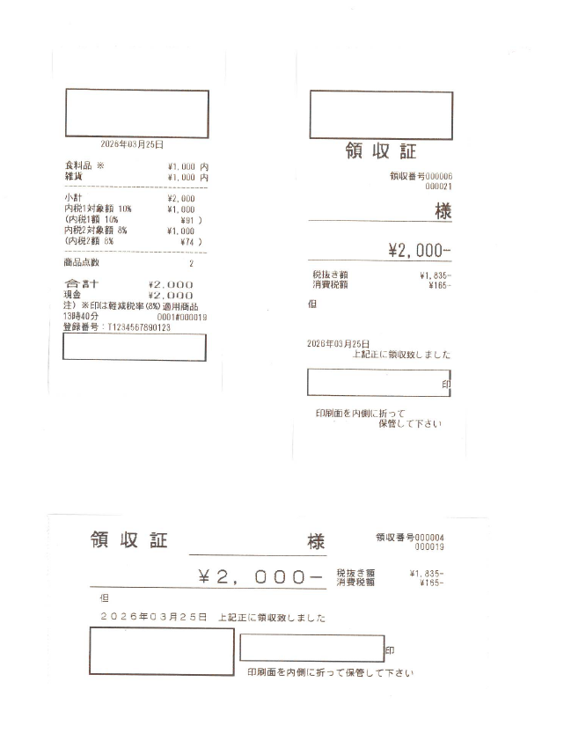
＜レシート印字例＞
＜領収書（縦型）印字例＞

店名ロゴ
エリア
店名ロゴ
エリア

店名スタンプ
エリア

店名スタンプ
エリア

＜領収書（横型）印字例＞

店名スタンプ
エリア

店名ロゴ
エリア

※上記青枠が店名ロゴ、黄色枠が店名スタンプの印字範囲例です。
※店名スタンプについては、横サイズいっぱいに作成すると「印」にかかります
ので、出来るだけ右１０ピクセル程度は空白にて作成ください。

